상품제안서
뚱카롱 레디백 미니 캐리어 | 상품코드: F22325

 |  |  |  |  |  |  | 02-412-0044 | www.easy1.co.kr
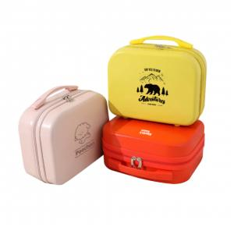 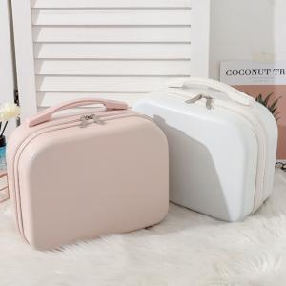 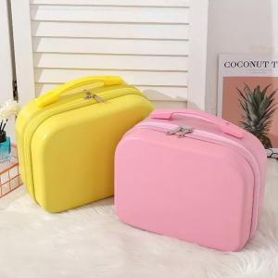

【상세/제작정보】 | ※인쇄 크기에 따라 금액 변동 있을 수 있습니다. ※제작기간이 긴 제품이므로 꼭 참고 바랍니다.

【인쇄/포장옵션】 | 실크 / OPP(비닐)

【공급단가】 | 수량 | 100~ | 300~ | 500~ | 1,000~ | 3,000~
*VAT별도 | 단가 | 15,000원 | 14,760원 | 14,400원 | 14,040원 | 13,800원

【상품 URL】 | https://dev.easy1.co.kr:443/src/goods_detail.php?gdno=22325

